ShoppingCart
Cơ Sở Dữ Liệu Quản Lý Trên Web Với Các Chúng Năng Cơ Bản |  |  |  |  |  |  |  |  | CREATE DATABASE ShoppingCart
 | Cơ Sở Dữ Liệu Demo |  |  |  |  |  |  |  | GO
 |  |  |  |  |  |  |  |  | use ShoppingCart
vtd_QUAN_TRI | Tên Cột | Kiểu Dữ Liệu |  | Ràng Buộc | Tự Động |  | Ghi Chú |  | GO
 |  | MySQL | MSSQL |  | MySQL | MSSQL |  | CREATE TABLE vtd_QUAN_TRI( | CREATE TABLE vtd_QUAN_TRI(
 | id | INT | INT | PRIMARY KEY | AUTO_INCREMENT | IDENTITY | Khóa Chính,Tăng Tư Động (Không Phải Insert) | id INT PRIMARY KEY AUTO_INCREMENT, | id INT PRIMARY KEY IDENTITY,
 | vtd_TaiKhoan | VARCHAR(255) | NVARCHAR(255) | UNIQUE |  |  |  | vtd_TaiKhoan VARCHAR(255) UNIQUE , | vtd_TaiKhoan VARCHAR(255) UNIQUE ,
 | vtd_MatKhau | VARCHAR(255) | NVARCHAR(255) |  |  |  | Mã Hóa (vd: $vtdMatKhau = md5("ducyb12398");) | vtd_MatKhau VARCHAR(255) , | vtd_MatKhau VARCHAR(255) ,
 | vtd_TrangThai | tinyint | tinyint |  |  |  | 0:Cho phép đăng nhập / 1:Khóa | vtd_TrangThai tinyint , | vtd_TrangThai tinyint ,
 |  |  |  |  |  |  |  | ); | )
 | Bảng Dùng Để QL Đăng Nhập Hệ Thống quản lý quản trị nội dung của ứng dung (admin) |  |  |  |  |  |  |  | go
 | các chức năng cơ bản:
 |  | Đăng Nhập
 |  | Đăng Xuất
 |  | CRUD(Thêm Mới,sửa Xóa,xem Chi Tiết)

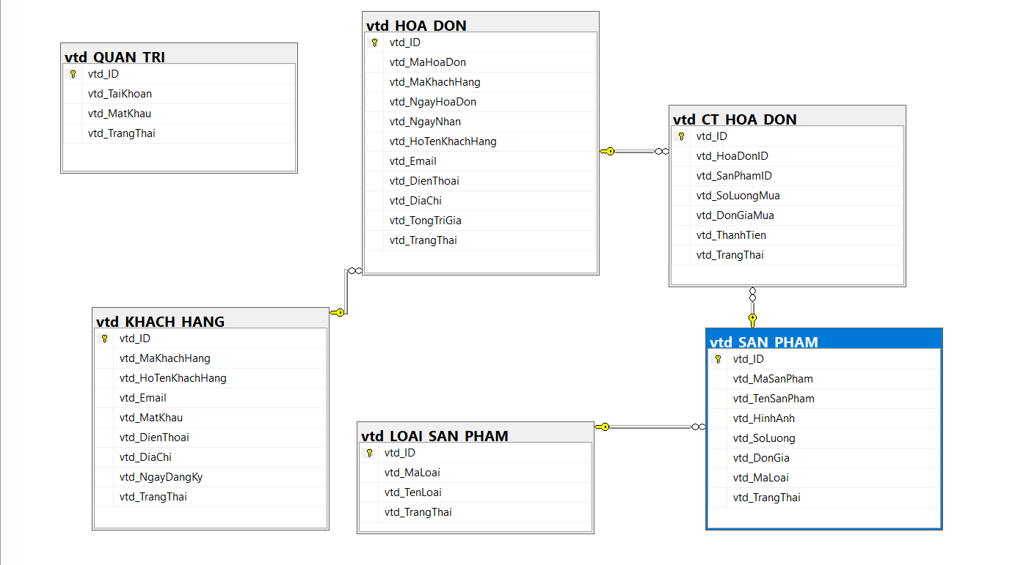
vtd_LOAI_SAN_PHAM | Tên Cột | Kiểu Dữ Liệu |  | Ràng Buộc | Tự Động |  | Ghi Chú
 |  | MySQL | MSSQL |  | MySQL | MSSQL |  | CREATE TABLE vtd_LOAI_SAN_PHAM( | CREATE TABLE vtd_LOAI_SAN_PHAM(
 | id | INT | INT | PRIMARY KEY | AUTO_INCREMENT | IDENTITY | Khóa Chính,Tăng Tư Động (Không Phải Insert) | id INT PRIMARY KEY AUTO_INCREMENT, | id INT PRIMARY KEY IDENTITY,
 | vtdMaLoai | VARCHAR(255) | NVARCHAR(255) | UNIQUE |  |  |  | vtdMaLoai VARCHAR(255) UNIQUE , | vtdMaLoai VARCHAR(255) UNIQUE ,
 | vtdTenLoai | VARCHAR(255) | NVARCHAR(255) |  |  |  |  | vtdTenLoai VARCHAR(255) , | vtdTenLoai VARCHAR(255) ,
 | vtdTrangThai | tinyint | tinyint |  |  |  | 0:Hiển Thị / 1:Khóa | vtdTrangThai tinyint , | vtdTrangThai tinyint ,
 |  |  |  |  |  |  |  | ); | )
 |  |  |  |  |  |  |  |  | GO
vtd_SAN_PHAM | Tên Cột | Kiểu Dữ Liệu |  | Ràng Buộc | Tự Động |  | Ghi Chú
 |  | MySQL | MSSQL |  | MySQL | MSSQL |  | CREATE TABLE vtd_SAN_PHAM( | CREATE TABLE vtd_SAN_PHAM(
 | id | INT | INT | PRIMARY KEY | AUTO_INCREMENT | IDENTITY | Khóa Chính,Tăng Tư Động (Không Phải Insert) | id INT PRIMARY KEY AUTO_INCREMENT, | id INT PRIMARY KEY IDENTITY,
 | vtdMaSanPham | VARCHAR(255) | NVARCHAR(255) | UNIQUE |  |  |  | vtdMaSanPham VARCHAR(255) UNIQUE , | vtdMaSanPham VARCHAR(255) UNIQUE ,
 | vtdTenSanPham | VARCHAR(255) | NVARCHAR(255) |  |  |  |  | vtdTenSanPham VARCHAR(255) , | vtdTenSanPham VARCHAR(255) ,
 | vtdHinhAnh | VARCHAR(255) | VARCHAR(255) |  |  |  |  | vtdHinhAnh VARCHAR(255) , | vtdHinhAnh VARCHAR(255) ,
 | vtdSoLuong | int | int |  |  |  |  | vtdSoLuong int , | vtdSoLuong int ,
 | vtdDonGia | float | float |  |  |  |  | vtdDonGia float , | vtdDonGia float ,
 | vtdMaLoai | int | int | REFERENCES vtd_LOAI_SAN_PHAM(id) |  |  |  | vtdMaLoai int REFERENCES vtd_LOAI_SAN_PHAM(id) , | vtdMaLoai int REFERENCES vtd_LOAI_SAN_PHAM(id) ,
 | vtdTrangThai | tinyint | tinyint |  |  |  | 0:Hiển Thị / 1:Khóa | vtdTrangThai tinyint , | vtdTrangThai tinyint ,
 |  |  |  |  |  |  |  | ); | )
 |  |  |  |  |  |  |  |  | GO

vtd_KHACH_HANG | Tên Cột | Kiểu Dữ Liệu |  | Ràng Buộc | Tự Động |  | Ghi Chú
 |  | MySQL | MSSQL |  | MySQL | MSSQL |  | CREATE TABLE vtd_KHACH_HANG( | CREATE TABLE vtd_KHACH_HANG(
 | id | INT | INT | PRIMARY KEY | AUTO_INCREMENT | IDENTITY | Khóa Chính,Tăng Tư Động (Không Phải Insert) | id INT PRIMARY KEY AUTO_INCREMENT, | id INT PRIMARY KEY IDENTITY,
 | vtdMaKhachHang | VARCHAR(255) | NVARCHAR(255) | UNIQUE |  |  |  | vtdMaKhachHang VARCHAR(255) UNIQUE , | vtdMaKhachHang VARCHAR(255) UNIQUE ,
 | vtdHoTenKhachHang | VARCHAR(255) | NVARCHAR(255) |  |  |  |  | vtdHoTenKhachHang VARCHAR(255) , | vtdHoTenKhachHang VARCHAR(255) ,
 | vtdEmail | VARCHAR(255) | VARCHAR(255) | UNIQUE |  |  | Tài Khoản Đăng Nhập | vtdEmail VARCHAR(255) UNIQUE , | vtdEmail VARCHAR(255) UNIQUE ,
 | vtdMatKhau | VARCHAR(255) | VARCHAR(255) |  |  |  |  | vtdMatKhau VARCHAR(255) , | vtdMatKhau VARCHAR(255) ,
 | vtdDienThoai | VARCHAR(10) | VARCHAR(10) | UNIQUE |  |  | Tài Khoản Đăng Nhập | vtdDienThoai VARCHAR(10) UNIQUE , | vtdDienThoai VARCHAR(10) UNIQUE ,
 | vtdDiaChi | VARCHAR(255) | VARCHAR(255) |  |  |  |  | vtdDiaChi VARCHAR(255) , | vtdDiaChi VARCHAR(255) ,
 | vtdNgayDangKy | datetime | datetime |  |  |  |  | vtdNgayDangKy datetime , | vtdNgayDangKy datetime ,
 | vtdTrangThai | tinyint | tinyint |  |  |  | 0:Hoạt Động/ 1:Tạm Khóa/2:Khóa | vtdTrangThai tinyint , | vtdTrangThai tinyint ,
 |  |  |  |  |  |  |  | ); | )
 |  |  |  |  |  |  |  |  | GO
vtd_HOA_DON | Tên Cột | Kiểu Dữ Liệu |  | Ràng Buộc | Tự Động |  | Ghi Chú
 |  | MySQL | MSSQL |  | MySQL | MSSQL |  | CREATE TABLE vtd_HOA_DON( | CREATE TABLE vtd_HOA_DON(
 | id | INT | INT | PRIMARY KEY | AUTO_INCREMENT | IDENTITY | Khóa Chính,Tăng Tư Động (Không Phải Insert) | id INT PRIMARY KEY AUTO_INCREMENT, | id INT PRIMARY KEY IDENTITY,
 | vtdMaHoaDon | VARCHAR(255) | NVARCHAR(255) | UNIQUE |  |  |  | vtdMaHoaDon VARCHAR(255) UNIQUE , | vtdMaHoaDon VARCHAR(255) UNIQUE ,
 | vtdMaKhachHang | INT | INT | REFERENCES vtd_KHACH_HANG(id) |  |  |  | vtdMaKhachHang INT REFERENCES vtd_KHACH_HANG(id) , | vtdMaKhachHang INT REFERENCES vtd_KHACH_HANG(id) ,
 | vtdNgayHoaDon | datetime | datetime |  |  |  |  | vtdNgayHoaDon datetime , | vtdNgayHoaDon datetime ,
 | vtdNgayNhan | datetime | datetime |  |  |  |  | vtdNgayNhan datetime , | vtdNgayNhan datetime ,
 | vtd_HoTenKhachHang | VARCHAR(255) | VARCHAR(255) |  |  |  | Họ Tên Người Nhận | vtd_HoTenKhachHang VARCHAR(255) , | vtd_HoTenKhachHang VARCHAR(255) ,
 | vtdEmail | VARCHAR(255) | VARCHAR(255) |  |  |  | Email Người Nhận | vtdEmail VARCHAR(255) , | vtdEmail VARCHAR(255) ,
 | vtdDienThoai | VARCHAR(10) | VARCHAR(10) |  |  |  | Điện Thoại Người Nhận | vtdDienThoai VARCHAR(10) , | vtdDienThoai VARCHAR(10) ,
 | vtdDiaChi | VARCHAR(255) | VARCHAR(255) |  |  |  | Địa Chỉ Người Nhận | vtdDiaChi VARCHAR(255) , | vtdDiaChi VARCHAR(255) ,
 | vtdTongTriGia | float | float |  |  |  |  | vtdTongTriGia float , | vtdTongTriGia float ,
 | vtdTrangThai | tinyint | tinyint |  |  |  | 0:Chờ Sử Lý/ 1:Đang Sử Lý/2:Đã Hoàn Thành | vtdTrangThai tinyint , | vtdTrangThai tinyint ,
 |  |  |  |  |  |  |  | ); | )
 |  |  |  |  |  |  |  |  | GO
vtd_CT_HOA_DON | Tên Cột | Kiểu Dữ Liệu |  | Ràng Buộc | Tự Động |  | Ghi Chú
 |  | MySQL | MSSQL |  | MySQL | MSSQL |  | CREATE TABLE vtd_CT_HOA_DON( | CREATE TABLE vtd_CT_HOA_DON(
 | id | INT | INT | PRIMARY KEY | AUTO_INCREMENT | IDENTITY | Khóa Chính,Tăng Tư Động (Không Phải Insert) | id INT PRIMARY KEY AUTO_INCREMENT, | id INT PRIMARY KEY IDENTITY,
 | vtdHoaDonID | INT | INT | REFERENCES vtd_HOA_DON(id) |  |  | UNIQUE | vtdHoaDonID INT REFERENCES vtd_HOA_DON(id) , | vtdHoaDonID INT REFERENCES vtd_HOA_DON(id) ,
 | vtdSanPhamID | INT | INT | REFERENCES vtd_SAN_PHAM(id) |  |  |  | vtdSanPhamID INT REFERENCES vtd_SAN_PHAM(id) , | vtdSanPhamID INT REFERENCES vtd_SAN_PHAM(id) ,
 | vtdSoLuongMua | INT | INT |  |  |  |  | vtdSoLuongMua INT , | vtdSoLuongMua INT ,
 | vtd_DonGiaMua | float | float |  |  |  |  | vtd_DonGiaMua float , | vtd_DonGiaMua float ,
 | vtdThanhTien | double | double |  |  |  |  | vtdThanhTien double , | vtdThanhTien double ,
 | vtdTrangThai | tinyint | tinyint |  |  |  | 0:Hoàn Thành\1:Trả Lại\2:Xóa | vtdTrangThai tinyint ,
 |  |  |  |  |  |  |  | ); | )
 |  |  |  |  |  |  |  |  | GO

vtd_TIN_TUC | Tên Cột | Kiểu Dữ Liệu |  | Ràng Buộc | Tự Động |  | Ghi Chú
 |  | MySQL | MSSQL |  | MySQL | MSSQL |  | CREATE TABLE vtd_TIN_TUC( | CREATE TABLE vtd_TIN_TUC(
 | id | INT | INT | PRIMARY KEY | AUTO_INCREMENT | IDENTITY | Khóa Chính,Tăng Tư Động (Không Phải Insert) | id INT PRIMARY KEY AUTO_INCREMENT, | id INT PRIMARY KEY IDENTITY,
 | vtdMaTT | VARCHAR(255) | NVARCHAR(255) | UNIQUE |  |  |  | vtdMaTT VARCHAR(255) UNIQUE , | vtdMaTT VARCHAR(255) UNIQUE ,
 | vtdTieuDe | VARCHAR(255) | NVARCHAR(255) |  |  |  |  | vtdTieuDe VARCHAR(255) , | vtdTieuDe VARCHAR(255) ,
 | vtdMoTa | VARCHAR(255) | NVARCHAR(255) |  |  |  |  | vtdMoTa VARCHAR(255) , | vtdMoTa VARCHAR(255) ,
 | vtdNoiDung | VARCHAR(255) | NVARCHAR(255) |  |  |  |  | vtdNoiDung VARCHAR(255) , | vtdNoiDung VARCHAR(255) ,
 | vtdNgayDangTin | date | date |  |  |  |  | vtdNgayDangTin date , | vtdNgayDangTin date ,
 | vtdNgayCapNhap | date | date |  |  |  |  | vtdNgayCapNhap date , | vtdNgayCapNhap date ,
 | vtdHinhAnh | VARCHAR(255) | NVARCHAR(255) |  |  |  |  | vtdHinhAnh VARCHAR(255) , | vtdHinhAnh VARCHAR(255) ,
 | vtdTrangThai | tinyint | tinyint |  |  |  | 0:Hiển Thị\1:Ẩn | vtdTrangThai tinyint , | vtdTrangThai tinyint ,
 |  |  |  |  |  |  |  | ); | )
 |  |  |  |  |  |  |  |  | GO

